graph
Graphique - Décomposition des collèges de France métropolitaine, des moins dotés aux mieux dotés en nombre de postes par élèves
 | Hors éducation prioritaire | REP | REP+
0-5% | 245 | 3
5-10% | 246 | 3
10-15% | 244 | 4
15-20% | 241 | 8
20-25% | 236 | 12
25-30% | 237 | 11 | 1
30-35% | 235 | 13
35-40%0 | 227 | 22
40-45% | 225 | 23
45-50% | 219 | 29 | 1
50-55% | 215 | 31 | 3
55-60% | 200 | 42 | 6
60-65% | 193 | 50 | 6
65-70% | 192 | 50 | 6
70-75% | 181 | 56 | 12
75-80% | 183 | 59 | 6
80-85% | 171 | 57 | 21
85-90% | 139 | 69 | 40
90-95% | 110 | 75 | 64
95-100% | 79 | 46 | 124

Champ : Collèges de plus de 100 élèves de France métropolitaine
Source : France Stratégie, d’après données SIASP (INSEE) et effectifs d’élèves
Lecture : Parmi les 5 % des collèges publics les plus dotés, 33 % sont des collèges hors éducation prioritaire.

 | 0-5% | 5-10% | 10-15% | 15-20% | 20-25% | 25-30% | 30-35% | 35-40%0 | 40-45% | 45-50% | 50-55% | 55-60% | 60-65% | 65-70% | 70-75% | 75-80% | 80-85% | 85-90% | 90-95% | 95-100%
REP | 3 | 3 | 4 | 8 | 12 | 11 | 13 | 22 | 23 | 29 | 31 | 42 | 50 | 50 | 56 | 59 | 57 | 69 | 75 | 46
REP+ |  |  |  |  |  | 1 |  |  |  | 1 | 3 | 6 | 6 | 6 | 12 | 6 | 21 | 40 | 64 | 124
Hors éducation prioritaire | 245 | 246 | 244 | 241 | 236 | 237 | 235 | 227 | 225 | 219 | 215 | 200 | 193 | 192 | 181 | 183 | 171 | 139 | 110 | 79

graph 1
Graphique 1 - Répartition des personnels de l’Éducation nationale affectés aux collèges publics, en équivalent temps plein annualisé (2015)

Note : nombre de postes en équivalent temps plein annualisé, hors heures supplémentaires.
Champ : Personnels exerçant dans les collèges publics, hors adjoints techniques territoriaux.
Source : France Stratégie, d’après données SIASP (Insee) 2015.

Prof. Certifiés | 144,300
Prof. des écoles | 8,500
Prof. agrégés | 8,400
Prof. contractuels | 8,300
Autres enseignants | 6,300
Assistants d'éducation | 34,000
Direction | 7,900
Autres personnels (CPE, agents administratifs, infirmiers, etc.) | 29,700

graph2
Graphique 2 - Distribution des collèges selon le nombre de postes pour 100 élèves en 2015

Lecture : 5 % des collèges publics ont moins de 8,4 postes en équivalent temps plein annualisé pour 100 élèves en France métropolitaine.
Note : chaque groupe de 5 % - appelé vingtile - contient environ 250 établissements pour la France métropolitaine et 9 pour les DOM. Les équivalent temps plein des enseignants ont été corrigés des obligations réglementaires de service et des heures supplémentaires.
Champ : Collèges de plus de 100 élèves.
Source : France Stratégie, d’après données SIASP (INSEE) et effectifs d’élèves.

 | C5 | C10 | C15 | C20 | C25 | C30 | C35 | C40 | C45 | C50 | C55 | C60 | C65 | C70 | C75 | C80 | C85 | C90 | C95
France métropolitaine 2015 | 8.4 | 8.7 | 8.9 | 9.1 | 9.3 | 9.4 | 9.6 | 9.8 | 10.0 | 10.1 | 10.3 | 10.6 | 10.8 | 11.1 | 11.4 | 11.8 | 12.4 | 13.1 | 14.5
France métropolitaine 2012 | 8.3 | 8.6 | 8.8 | 9.0 | 9.2 | 9.3 | 9.5 | 9.7 | 9.9 | 10.0 | 10.2 | 10.5 | 10.6 | 11.0 | 11.3 | 11.6 | 12.2 | 12.9 | 14.3
DOM 2015 | 9.2 | 9.8 | 10.1 | 10.4 | 10.6 | 10.7 | 10.9 | 11.1 | 11.3 | 11.6 | 11.9 | 12.1 | 12.4 | 13.1 | 13.4 | 13.9 | 14.7 | 15.8 | 17.7
DOM 2012 | 8.7 | 9.1 | 9.1 | 9.2 | 9.4 | 9.6 | 9.8 | 10.1 | 10.2 | 10.5 | 10.8 | 10.8 | 11.2 | 11.9 | 12.2 | 12.5 | 13.3 | 13.7 | 16.1

graph3
Graphique 3 - Position des collèges de l’académie de Lille dans la distribution nationale du nombre de postes par élève au 1er trimestre 2016.

a – collèges hors éducation prioritaire | b – collèges REP et REP +

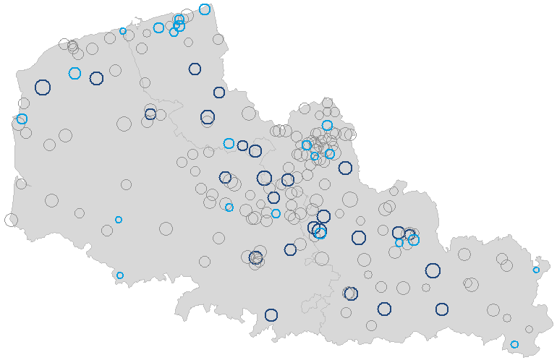
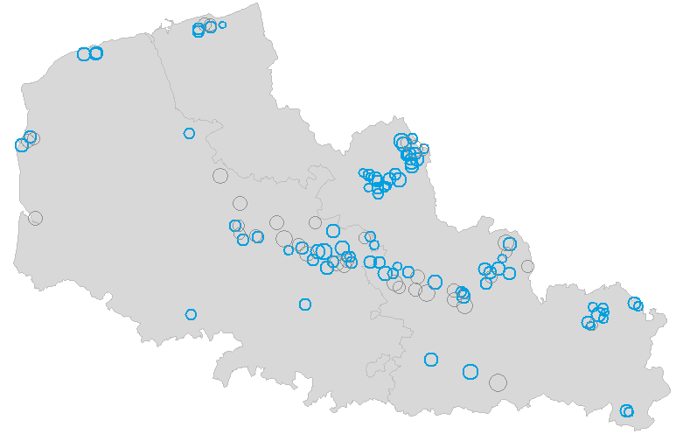

Champ : collèges urbains de plus de 100 élèves, hors sections SEGPA.
Source : France Stratégie d’après les données de data.education.gouv.fr.

graph4
Graphique 4 - Evolution du nombre de postes d’enseignants par élève, par catégorie d’établissement

Source : France Stratégie d’après données SIASP et effectifs d'élèves.
Note : nombre de postes en équivalent temps plein annualisé, hors heures supplémentaires. Avant 2015, les collèges en dispositif REP et REP+ existaient sous les appellations RRS et ECLAIR (voir encadré 3).

 | 2012 | 2013 | 2014 | 2015
Collèges restés en REP+ (246 étab.) | 8.5 | 8.3 | 8.5 | 9.1
Collèges passés de REP en REP+ (82 étab.) | 8.0 | 7.7 | 7.8 | 8.7
Collèges passés de REP+ en REP (55 étab.) | 7.8 | 7.8 | 7.8 | 7.1
Collèges restés en REP en 2015 (492 étab.) | 7.5 | 7.3 | 7.3 | 7.3
Collèges entrés en REP en 2015 (170 étab.) | 7.2 | 7.1 | 7.0 | 7.5
Collèges sortis de REP en 2015 (182 étab.) | 7.2 | 7.1 | 7.1 | 7.1
Collèges restés hors EP en 2015 (3887 étab.) | 6.6 | 6.6 | 6.6 | 6.6

